LNG廠水質資料
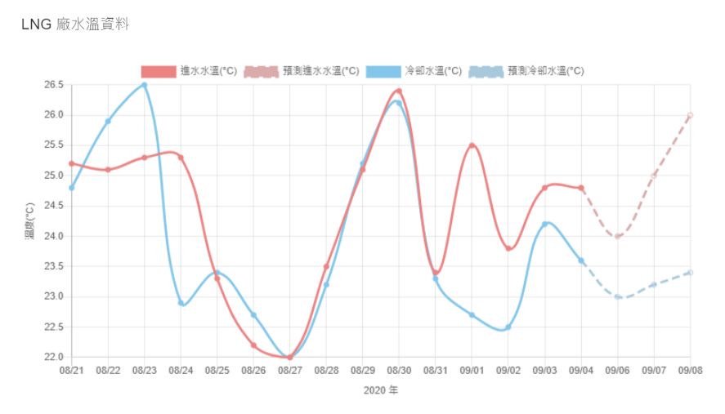
紀錄日期 | 進水水溫(°C) | 冷卻水溫(°C) | 鹽度(‰ )
2019-11-20T16:00:00.000Z | 16.9 | 20.5 | 35
2019-11-21T16:00:00.000Z | 16.4 | 20.4 | 35.2
2019-11-22T16:00:00.000Z | 16.1 | 20.6 | 35.1
2019-11-23T16:00:00.000Z | 17 | 21 | 35.2
2019-11-24T16:00:00.000Z | 17.4 | 21.2 | 35.2
2019-11-25T16:00:00.000Z | 17.7 | 21.6 | 34.9
2019-11-26T16:00:00.000Z | 16.2 | 21.3 | 2.6
2019-11-27T16:00:00.000Z | 16.2 | 20.9 | 0
2019-11-28T16:00:00.000Z | 15.8 | 20.2 | 12.8
2019-11-29T16:00:00.000Z | 15.3 | 19.8 | 34.4
2019-11-30T16:00:00.000Z | 16.6 | 20 | 33.6
2019-12-01T16:00:00.000Z | 16.5 | 20.2 | 34.1
2019-12-02T16:00:00.000Z | 16.6 | 19.7 | 0
2019-12-03T16:00:00.000Z | 16 | 19.1 | 0
2019-12-04T16:00:00.000Z | 15.5 | 17.7 | 0
2019-12-05T16:00:00.000Z | 14.7 | 16.6 | 0
2019-12-06T16:00:00.000Z | 13.8 | 15.7 | 0
2019-12-07T16:00:00.000Z | 14 | 15.7 | 0
2019-12-08T16:00:00.000Z | 14.3 | 16.6 | 0
2019-12-09T16:00:00.000Z | 15 | 17.3 | 0
2019-12-10T16:00:00.000Z | 14.6 | 17.7 | 0
2019-12-11T16:00:00.000Z | 14.8 | 17.8 | 0
2019-12-12T16:00:00.000Z | 15 | 18.1 | 0
2019-12-13T16:00:00.000Z | 15.8 | 18.6 | 0
2019-12-14T16:00:00.000Z | 17 | 19.3 | 0
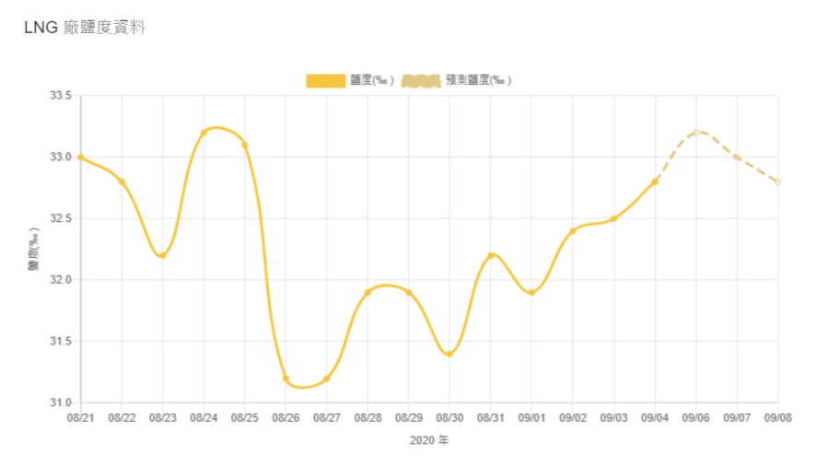
2019-12-15T16:00:00.000Z | 17.8 | 20.1 | 0
2019-12-16T16:00:00.000Z | 18 | 20.2 | 34.6
2019-12-17T16:00:00.000Z | 17.2 | 20.2 | 34.9
2019-12-18T16:00:00.000Z | 17.3 | 20.3 | 35.2
2019-12-19T16:00:00.000Z | 17.1 | 19.7 | 35.2
2019-12-20T16:00:00.000Z | 17.4 | 18.2 | 35.3
2019-12-21T16:00:00.000Z | 17.8 | 18.5 | 35.2
2019-12-22T16:00:00.000Z | 17.2 | 18.5 | 35.3
2019-12-23T16:00:00.000Z | 17.5 | 18.4 | 35.4
2019-12-24T16:00:00.000Z | 16.9 | 18.4 | 35.3
2019-12-25T16:00:00.000Z | 17.3 | 18.5 | 35.4
2019-12-26T16:00:00.000Z | 16.9 | 18.4 | 35.4
2019-12-27T16:00:00.000Z | 17.8 | 18.5 | 35.3
2019-12-28T16:00:00.000Z | 16.8 | 18.2 | 35.4
2019-12-29T16:00:00.000Z | 17.2 | 18.7 | 35.4
2019-12-30T16:00:00.000Z | 17.5 | 19.4 | 35.4
2019-12-31T16:00:00.000Z | 16.9 | 19.1 | 35.2
2020-01-01T16:00:00.000Z | 16.8 | 19 | 35.3
2020-01-02T16:00:00.000Z | 16 | 17.9 | 35.4
2020-01-03T16:00:00.000Z | 15.7 | 19 | 35.2
2020-01-04T16:00:00.000Z | 15.4 | 18.8 | 35.4
2020-01-05T16:00:00.000Z | 16.9 | 19.4 | 35.3
2020-01-06T16:00:00.000Z | 17 | 16.9 | 35.2
2020-01-07T16:00:00.000Z | 15.5 | 15.7 | 35.3
2020-01-08T16:00:00.000Z | 15.7 | 16 | 35.3
2020-01-09T16:00:00.000Z | 16.2 | 15.9 | 35.3
2020-01-10T16:00:00.000Z | 16.1 | 15.2 | 35.4
2020-01-11T16:00:00.000Z | 16.1 | 17.7 | 35
2020-01-12T16:00:00.000Z | 17.8 | 17.7 | 34.9
2020-01-13T16:00:00.000Z | 16.3 | 15.3 | 35.4
2020-01-14T16:00:00.000Z | 14.8 | 14.3 | 35.4
2020-01-15T16:00:00.000Z | 14.3 | 14.3 | 35.4
2020-01-16T16:00:00.000Z | 14.3 | 14.9 | 35.3
2020-01-17T16:00:00.000Z | 15.3 | 15.2 | 35.3
2020-01-18T16:00:00.000Z | 14.9 | 15.3 | 35.3
2020-01-19T16:00:00.000Z | 14.8 | 14.9 | 35.4
2020-01-20T16:00:00.000Z | 15.1 | 15 | 35.3
2020-01-21T16:00:00.000Z | 14.9 | 14.8 | 35.4
2020-01-22T16:00:00.000Z | 15.4 | 16.5 | 35.2
2020-01-23T16:00:00.000Z | 17.8 | 17.7 | 35
2020-01-24T16:00:00.000Z | 17.9 | 18.1 | 34.9
2020-01-25T16:00:00.000Z | 18.3 | 18 | 35.1
2020-01-26T16:00:00.000Z | 18.1 | 18 | 34.6
2020-01-27T16:00:00.000Z | 17.8 | 16.5 | 35.1
2020-01-28T16:00:00.000Z | 16.6 | 15 | 35.2
2020-01-29T16:00:00.000Z | 14.6 | 13.5 | 35.4
2020-01-30T16:00:00.000Z | 13.7 | 13 | 35.6
2020-01-31T16:00:00.000Z | 13.2 | 14.2 | 35.4
2020-02-01T16:00:00.000Z | 14.3 | 15.1 | 35.4
2020-02-02T16:00:00.000Z | 15.3 | 16.3 | 35.2
2020-02-03T16:00:00.000Z | 16 | 15 | 35.4
2020-02-04T16:00:00.000Z | 15.4 | 13.6 | 35.8
2020-02-05T16:00:00.000Z | 14.6 | 13.8 | 35.7
2020-02-06T16:00:00.000Z | 15.1 | 14.4 | 35.4
2020-02-07T16:00:00.000Z | 14.9 | 14.3 | 35.4
2020-02-08T16:00:00.000Z | 15.5 | 16.6 | 35.1
2020-02-09T16:00:00.000Z | 16.4 | 16.6 | 35
2020-02-10T16:00:00.000Z | 14.9 | 14.8 | 35.2
2020-02-11T16:00:00.000Z | 14.1 | 14.3 | 35.4
2020-02-12T16:00:00.000Z | 15.1 | 15.9 | 35.2
2020-02-13T16:00:00.000Z | 16 | 16.3 | 34.9
2020-02-14T16:00:00.000Z | 16.3 | 17.3 | 34.9
2020-02-15T16:00:00.000Z | 18.8 | 19.7 | 34.5
2020-02-16T16:00:00.000Z | 19.4 | 20.4 | 34.1
2020-02-17T16:00:00.000Z | 19.2 | 16.4 | 34.9
2020-02-18T16:00:00.000Z | 17.2 | 15.9 | 34.9
2020-02-19T16:00:00.000Z | 16.9 | 16.1 | 34.9
2020-02-20T16:00:00.000Z | 16.8 | 16.9 | 34.6
2020-02-21T16:00:00.000Z | 17.5 | 17.1 | 34.5
2020-02-22T16:00:00.000Z | 17.6 | 18.7 | 34.3
2020-02-23T16:00:00.000Z | 18.9 | 18.9 | 34.3
2020-02-24T16:00:00.000Z | 18.8 | 17.2 | 34.6
2020-02-25T16:00:00.000Z | 16.8 | 17 | 34.6
2020-02-26T16:00:00.000Z | 17.6 | 17.6 | 34.5
2020-02-27T16:00:00.000Z | 18 | 18.4 | 34.5
2020-02-28T16:00:00.000Z | 18.7 | 20.1 | 34
2020-02-29T16:00:00.000Z | 20.2 | 20.1 | 34
2020-03-01T16:00:00.000Z | 19.5 | 20.3 | 34
2020-03-02T16:00:00.000Z | 19.7 | 19.6 | 34.1
2020-03-03T16:00:00.000Z | 19 | 18.7 | 34.1
2020-03-04T16:00:00.000Z | 18.3 | 18 | 34.3
2020-03-05T16:00:00.000Z | 17.8 | 17.4 | 34.4
2020-03-06T16:00:00.000Z | 17.7 | 18.9 | 34.1
2020-03-07T16:00:00.000Z | 18.8 | 20.1 | 34.3
2020-03-08T16:00:00.000Z | 20.2 | 20.7 | 34.1
2020-03-09T16:00:00.000Z | 19.4 | 18.4 | 34.4
2020-03-10T16:00:00.000Z | 18.2 | 18 | 34.3
2020-03-11T16:00:00.000Z | 18.1 | 18.5 | 34.3
2020-03-12T16:00:00.000Z | 18.2 | 18.5 | 34.1
2020-03-13T16:00:00.000Z | 18.5 | 18.2 | 34.3
2020-03-14T16:00:00.000Z | 19.1 | 19.7 | 33.8
2020-03-15T16:00:00.000Z | 19.7 | 21.1 | 33.8
2020-03-16T16:00:00.000Z | 20.9 | 19.9 | 33.8
2020-03-17T16:00:00.000Z | 19.4 | 18.9 | 34
2020-03-18T16:00:00.000Z | 19 | 18 | 34.1
2020-03-19T16:00:00.000Z | 18.4 | 18.9 | 34
2020-03-20T16:00:00.000Z | 18.7 | 18.9 | 33.9
2020-03-21T16:00:00.000Z | 19.3 | 20.2 | 33.6
2020-03-22T16:00:00.000Z | 21 | 21.7 | 33.3
2020-03-23T16:00:00.000Z | 21.5 | 20.4 | 33.3
2020-03-24T16:00:00.000Z | 20.6 | 19.5 | 33.6
2020-03-25T16:00:00.000Z | 19.3 | 18.9 | 33.6
2020-03-26T16:00:00.000Z | 18.8 | 18 | 33.8
2020-03-27T16:00:00.000Z | 18.4 | 18.7 | 33.6
2020-03-28T16:00:00.000Z | 20 | 21.2 | 32.8
2020-03-29T16:00:00.000Z | 21.5 | 22.1 | 33.1
2020-03-30T16:00:00.000Z | 21.3 | 19.7 | 33.3
2020-03-31T16:00:00.000Z | 20.1 | 19.3 | 33.3
2020-04-01T16:00:00.000Z | 19.3 | 20.2 | 33.3
2020-04-02T16:00:00.000Z | 19.5 | 19.4 | 33.3
2020-04-03T16:00:00.000Z | 18.9 | 19.9 | 33.1
2020-04-04T16:00:00.000Z | 19.9 | 20.7 | 33.3
2020-04-05T16:00:00.000Z | 19.7 | 19.7 | 33.3
2020-04-06T16:00:00.000Z | 18.8 | 17.4 | 33.6
2020-04-07T16:00:00.000Z | 17.3 | 17.9 | 33.3
2020-04-08T16:00:00.000Z | 17.8 | 18.2 | 33.3
2020-04-09T16:00:00.000Z | 17.8 | 18 | 33.6
2020-04-10T16:00:00.000Z | 18 | 17.9 | 33.3
2020-04-11T16:00:00.000Z | 18.6 | 18.8 | 33.3
2020-04-12T16:00:00.000Z | 20 | 20.8 | 32.8
2020-04-13T16:00:00.000Z | 19.1 | 17 | 33.3
2020-04-14T16:00:00.000Z | 16.4 | 16.9 | 33.3
2020-04-15T16:00:00.000Z | 16.9 | 18.1 | 33.3
2020-04-16T16:00:00.000Z | 18 | 18 | 33.3
2020-04-17T16:00:00.000Z | 17.6 | 17.9 | 33.3
2020-04-18T16:00:00.000Z | 20 | 20.8 | 33
2020-04-19T16:00:00.000Z | 21.3 | 21.5 | 33
2020-04-20T16:00:00.000Z | 22 | 19.8 | 33
2020-04-21T16:00:00.000Z | 20.9 | 19.9 | 33
2020-04-22T16:00:00.000Z | 21.1 | 19.4 | 33
2020-04-23T16:00:00.000Z | 21 | 19 | 33.1
2020-04-24T16:00:00.000Z | 20.6 | 18.3 | 33.1
2020-04-25T16:00:00.000Z | 20.3 | 20.9 | 33
2020-04-26T16:00:00.000Z | 21.3 | 22.5 | 32.8
2020-04-27T16:00:00.000Z | 21.6 | 21.3 | 32.8
2020-04-28T16:00:00.000Z | 21.4 | 21.5 | 32.8
2020-04-29T16:00:00.000Z | 22.1 | 21.9 | 32.7
2020-04-30T16:00:00.000Z | 21.4 | 21.3 | 33
2020-05-01T16:00:00.000Z | 20.4 | 21.1 | 33
2020-05-02T16:00:00.000Z | 22.3 | 23.4 | 32.5
2020-05-03T16:00:00.000Z | 23.2 | 24.3 | 32.5
2020-05-04T16:00:00.000Z | 22.6 | 22.1 | 32.8
2020-05-05T16:00:00.000Z | 21.8 | 21.5 | 33
2020-05-06T16:00:00.000Z | 21.7 | 21.5 | 33
2020-05-07T16:00:00.000Z | 21.7 | 21.3 | 33
2020-05-08T16:00:00.000Z | 20.7 | 21 | 33
2020-05-09T16:00:00.000Z | 21.3 | 23.3 | 32.7
2020-05-10T16:00:00.000Z | 22 | 24.3 | 32.5
2020-05-11T16:00:00.000Z | 22.3 | 22 | 33.1
2020-05-12T16:00:00.000Z | 21.7 | 22 | 32.9
2020-05-13T16:00:00.000Z | 21.7 | 21.8 | 33.1
2020-05-14T16:00:00.000Z | 21.4 | 21.3 | 33.1
2020-05-15T16:00:00.000Z | 21 | 21.2 | 33.3
2020-05-16T16:00:00.000Z | 22.5 | 24.7 | 32.7
2020-05-17T16:00:00.000Z | 23.6 | 25.3 | 32.7
2020-05-18T16:00:00.000Z | 22.8 | 21.8 | 33.1
2020-05-19T16:00:00.000Z | 23.3 | 21 | 32.9
2020-05-20T16:00:00.000Z | 23.8 | 20.9 | 33
2020-05-21T16:00:00.000Z | 23 | 20.5 | 32.4
2020-05-22T16:00:00.000Z | 23.7 | 20.2 | 27.5
2020-05-23T16:00:00.000Z | 22.6 | 21.7 | 29.7
2020-05-24T16:00:00.000Z | 22.3 | 23.7 | 30.7
2020-05-25T16:00:00.000Z | 23.4 | 22.5 | 30.8
2020-05-26T16:00:00.000Z | 22 | 21.1 | 31.3
2020-05-27T16:00:00.000Z | 22.3 | 22.3 | 30.3
2020-05-28T16:00:00.000Z | 22.3 | 22.2 | 30.5
2020-05-29T16:00:00.000Z | 22.5 | 22.1 | 30.7
2020-05-30T16:00:00.000Z | 23.1 | 23.8 | 30.7
2020-05-31T16:00:00.000Z | 25 | 25.7 | 30.5
2020-06-01T16:00:00.000Z | 24.3 | 22.7 | 31.2
2020-06-02T16:00:00.000Z | 22.7 | 21 | 31.7
2020-06-03T16:00:00.000Z | 22.2 | 22.4 | 31.9
2020-06-04T16:00:00.000Z | 21.9 | 22.3 | 32
2020-06-05T16:00:00.000Z | 21.5 | 21.9 | 32.3
2020-06-06T16:00:00.000Z | 21.9 | 23.1 | 32.3
2020-06-07T16:00:00.000Z | 23.8 | 24.7 | 31.9
2020-06-08T16:00:00.000Z | 23.7 | 22.2 | 32.3
2020-06-09T16:00:00.000Z | 22 | 21.7 | 32.2
2020-06-10T16:00:00.000Z | 21.6 | 21.5 | 32.3
2020-06-11T16:00:00.000Z | 21.6 | 22.1 | 32.2
2020-06-12T16:00:00.000Z | 21.7 | 22.2 | 32.1
2020-06-13T16:00:00.000Z | 22.5 | 24.2 | 31.9
2020-06-14T16:00:00.000Z | 24.3 | 25.5 | 31.6
2020-06-15T16:00:00.000Z | 23.4 | 23.3 | 31.9
2020-06-16T16:00:00.000Z | 23.9 | 24.5 | 31.9
2020-06-17T16:00:00.000Z | 24.7 | 26.9 | 31.6
2020-06-18T16:00:00.000Z | 25.4 | 28.9 | 0
2020-06-19T16:00:00.000Z | 24.9 | 29.1 | 0
2020-06-20T16:00:00.000Z | 24.7 | 29.3 | 0
2020-06-21T16:00:00.000Z | 26.4 | 30 | 0
2020-06-22T16:00:00.000Z | 26.1 | 30.1 | 0
2020-06-23T16:00:00.000Z | 25.1 | 27.1 | 31.6
2020-06-24T16:00:00.000Z | 24.5 | 25.5 | 32
2020-06-25T16:00:00.000Z | 25 | 26.4 | 31.9
2020-06-26T16:00:00.000Z | 25.7 | 26.8 | 32
2020-06-27T16:00:00.000Z | 26.6 | 27 | 32
2020-06-28T16:00:00.000Z | 26 | 26.8 | 32
2020-06-29T16:00:00.000Z | 25.4 | 26 | 32.3
2020-06-30T16:00:00.000Z | 24.9 | 26.7 | 32
2020-07-01T16:00:00.000Z | 25.6 | 26.6 | 31.9
2020-07-02T16:00:00.000Z | 25.3 | 24.1 | 31.5
2020-07-03T16:00:00.000Z | 24.6 | 24.1 | 32.4
2020-07-04T16:00:00.000Z | 25.3 | 27 | 31.9
2020-07-05T16:00:00.000Z | 27 | 28.4 | 32
2020-07-06T16:00:00.000Z | 25.8 | 25.6 | 32.2
2020-07-07T16:00:00.000Z | 24.8 | 24.8 | 32
2020-07-08T16:00:00.000Z | 24.3 | 24 | 32.4
2020-07-09T16:00:00.000Z | 25 | 25.1 | 32.4
2020-07-10T16:00:00.000Z | 25 | 25 | 32.5
2020-07-11T16:00:00.000Z | 25.6 | 27.2 | 32.3
2020-07-12T16:00:00.000Z | 26.4 | 27.4 | 32.2
2020-07-13T16:00:00.000Z | 25.5 | 23.8 | 32.8
2020-07-14T16:00:00.000Z | 23.4 | 24.2 | 32.8
2020-07-15T16:00:00.000Z | 24.4 | 24.7 | 32.8
2020-07-16T16:00:00.000Z | 24.8 | 25.4 | 32.5
2020-07-17T16:00:00.000Z | 25.7 | 26 | 32.5
2020-07-18T16:00:00.000Z | 26 | 26.8 | 32.5
2020-07-19T16:00:00.000Z | 26.5 | 27 | 32.5
2020-07-20T16:00:00.000Z | 25.9 | 25.2 | 32.8
2020-07-21T16:00:00.000Z | 25.7 | 25.4 | 32.8
2020-07-22T16:00:00.000Z | 25.8 | 25.6 | 32.9
2020-07-23T16:00:00.000Z | 25.3 | 25.3 | 32.9
2020-07-24T16:00:00.000Z | 25.3 | 25.8 | 33
2020-07-25T16:00:00.000Z | 26.4 | 27.4 | 32.9
2020-07-26T16:00:00.000Z | 27.4 | 28.4 | 32.8
2020-07-27T16:00:00.000Z | 27 | 26 | 33.1
2020-07-28T16:00:00.000Z | 26.3 | 25.2 | 33
2020-07-29T16:00:00.000Z | 25.1 | 24.7 | 33.1
2020-07-30T16:00:00.000Z | 25.7 | 26.1 | 33.2
2020-07-31T16:00:00.000Z | 25.6 | 25.6 | 33.1
2020-08-01T16:00:00.000Z | 26 | 26.9 | 33
2020-08-02T16:00:00.000Z | 27.2 | 28.2 | 32.8
2020-08-03T16:00:00.000Z | 26.9 | 25.4 | 33
2020-08-04T16:00:00.000Z | 25.6 | 24.5 | 33
2020-08-05T16:00:00.000Z | 25.1 | 24.8 | 32.5
2020-08-06T16:00:00.000Z | 25.5 | 25.2 | 32.4
2020-08-07T16:00:00.000Z | 25.5 | 25.3 | 32.2
2020-08-08T16:00:00.000Z | 25.6 | 27.3 | 32.4
2020-08-09T16:00:00.000Z | 27.1 | 27.5 | 32.5
2020-08-10T16:00:00.000Z | 26.5 | 24.2 | 33
2020-08-11T16:00:00.000Z | 24.2 | 23.2 | 33.3
2020-08-12T16:00:00.000Z | 24.2 | 23.7 | 33.2
2020-08-13T16:00:00.000Z | 24.5 | 25 | 32.8
2020-08-14T16:00:00.000Z | 25.3 | 25.7 | 32.7
2020-08-15T16:00:00.000Z | 25.7 | 26.5 | 32.4
2020-08-16T16:00:00.000Z | 26.6 | 27.1 | 32.2
2020-08-17T16:00:00.000Z | 26.1 | 25.2 | 32.7
2020-08-18T16:00:00.000Z | 25.2 | 25.3 | 32.7
2020-08-19T16:00:00.000Z | 25.2 | 24.4 | 33
2020-08-20T16:00:00.000Z | 24.8 | 25 | 33
2020-08-21T16:00:00.000Z | 25.2 | 24.8 | 33
2020-08-22T16:00:00.000Z | 25.1 | 25.9 | 32.8
2020-08-23T16:00:00.000Z | 25.3 | 26.5 | 32.2
2020-08-24T16:00:00.000Z | 25.3 | 22.9 | 33.2
2020-08-25T16:00:00.000Z | 23.3 | 23.4 | 33.1
2020-08-26T16:00:00.000Z | 22.2 | 22.7 | 31.2
2020-08-27T16:00:00.000Z | 22 | 22 | 31.2
2020-08-28T16:00:00.000Z | 23.5 | 23.2 | 31.9
2020-08-29T16:00:00.000Z | 25.1 | 25.2 | 31.9
2020-08-30T16:00:00.000Z | 26.4 | 26.2 | 31.4
2020-08-31T16:00:00.000Z | 23.4 | 23.3 | 32.2
2020-09-01T16:00:00.000Z | 25.5 | 22.7 | 31.9
2020-09-02T16:00:00.000Z | 23.8 | 22.5 | 32.4
2020-09-03T16:00:00.000Z | 24.8 | 24.2 | 32.5
2020-09-04T16:00:00.000Z | 24.8 | 23.6 | 32.8
2020-09-05T16:00:00.000Z | 26.5 | 25.4 | 32.5

